プロフィールサンプル
■CHARCTER PROFILE |  |  | ■AZ=アタッキングゾーン■TZ=タクティカルゾーン□BZ=バックゾーン

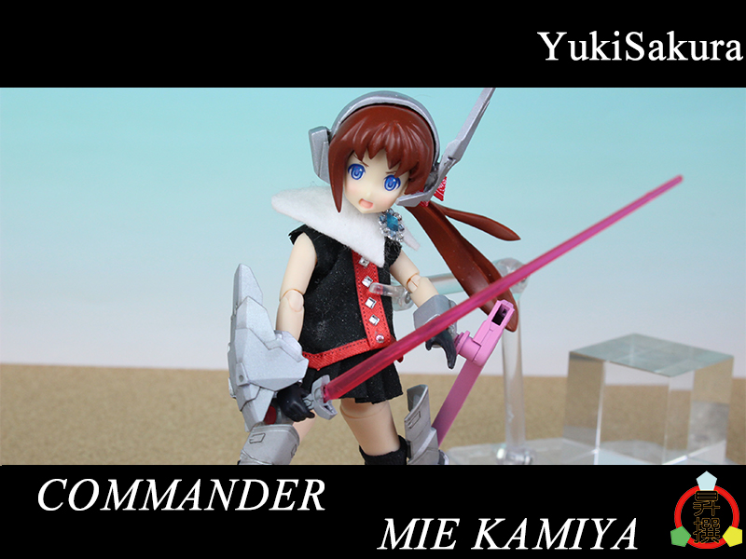
No1 | 所属 |  | 昇撰国立女子大学付属高等学校

「何のために戦うかって？誰かの笑顔のためよ！」

守谷 彌荏 |  |  | かみや みえ

年齢 |  | 18歳
学年 |  | 三年
ポジション |  | AZ/TZ
出身国 |  | 日本
出身地 |  | 山梨県
誕生日 |  | 2016-05-19
身長 |  | 153cm
体重 |  | 45kg
スキラー係数 |  | 85
CHARM |  | 雪桜prt(1stロッド)
(内容) |  | 第一世代型刀状CHARM雪桜の概念実証機。製品版ではオミットされたマギを剣状に形成する、という機能を持つ。

レアスキル |  | フローコントロール
(内容) |  | マギの流れを自在に操る能力。流れを最適化し、CHARMの性能をフルに発揮する、というような使い方が可能。

性格 | 誰かの笑顔のために戦う、を信条としており、弱きを助け強気をくじくを地で行くほど正義感が強い。普段はのんびりしているが、戦闘時には静かに闘志を燃やすタイプ。ガーデンの中でも最強と名高いレギオン、スピティ・プロティオスの隊長を勤める。一対多数の戦闘を想定した剣術を習得、その腕前は関東の中でも五指に入るといわれたほど。自らが戦災孤児であることから、戦いを早期に終わらせたいと願っていた。休日はボランティア活動に勤しんでいた。サバイバル能力は高いが、女子力が壊滅的に低く、色々と小さいことをとても気にしていた。

服装 | 制服でいる事が多いが、私服はラフで動きやすいものが多い。 長髪ポニテな理由は切るのがめんどくさいから。前髪が目に入りそうになると切る、という感じ。以前刀で切ろうとして止められた事がある。 頭のリボンはあまりにも飾りっ気がないことを見かねた友人から貰ったものであり、髪がまとめられて良いと本人も気に入っている。

好きなもの/嫌いなもの | 好きなもの：剣術の稽古、ボランティア、特撮 好きな食べ物：甘いもの全般 嫌いなもの：弱いものいじめ、悲しい事、士道不覚悟、家事全般 嫌いな食べ物：唐辛子の入った食べ物

経歴 | 中学にあがる直前にHUGEとの戦闘で両親を失い、とある孤児院で育った。現在のレギオンの構成員はこの孤児院でであったリリィ達である。中学の頃から最前線で戦うリリィであった。天賦の才に加えて幼少の頃より古流剣術の心得があったこともあり、HUGEとの戦闘では早くからその頭角を現し、「神速の剣姫」と呼ばれていた。昇撰付属入学時早々に現在のレギオンに所属、数々の武勲を打ちたて、(本人は乗り気ではなかったが)三年時にはスピティ・プロティオスの隊長に全会一致で任命された。

備考 | あだ名は名前と剣を意味するミェーチからみえち。スキラー係数が非常に高いが、これは天性のもの＋努力の結果。CHARMとレアスキルの特性も合わさって、対HUGE戦では無類の強さを誇っていた。人望も厚く、ガーデン内でも有名人。その実力の割に外部に名前は知られていないが、目立つのが嫌いであり人を助けて名乗らずさっていく、とかいう事をよくやっているため。本人曰く「正義の味方らしくていいじゃない」とのこと。上記理由から代表に推薦されるも断っている。現生徒代表とはレギオン運営の方針の違い等もあり、あまり仲が良くなかった。

